Накладная-№3
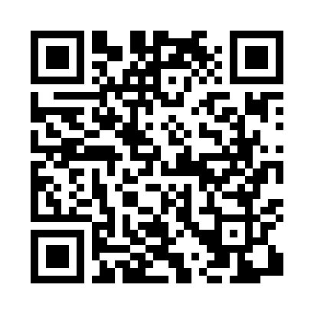
Номер товарно-транспортной накладной: |  |  | Торговый представитель: Karimov Amirjon
Поставщик: Toshkent falcon fly 2 |  |  | Телефон торгового представителя: +
Дата отгрузки: 19.12.2025 |  |  | Контрагент: """" Klient
Дата консигнации: |  |  | Адрес:
Доставщик: |  |  | Телефон:
Телефон доставщика:
Время заказа: 19.12.2025 11:48:59
№ | Штрих-код | Название товаров (работ,услуг) | Количество | Количество в кейсе | Цена | Сумма
 |  |  | 7 |  |  | 43.6
1 | 6980843560302 | Металлический поднос KD60-344L, Plate, 30×30 см DB-2-248 | 1 | 1 шт. | 3 | 3
2 | 6988321602667 | Друшлаг металлическая 22.5cm DB-3-131 | 1 | 1 шт. | 2.60 | 2.60
3 | 6928358701162 | Металлический дуршлаг 31,5 см XP-30-107 | 1 | 1 шт. | 3.20 | 3.20
4 | 6953087512697 | Металлическая миска 34 см XP-30-126 | 1 | 1 шт. | 2.70 | 2.70
5 | 6953087512710 | Металлическая миска 38 см XP-30-128 | 1 | 1 шт. | 3.40 | 3.40
6 | 6953087512727 | Миска металлическая 40cm XP-30-129 | 1 | 1 шт. | 3.70 | 3.70
7 | 6876543212958 | Кошик набор DB-3-60 | 1 | 1 шт. | 25 | 25
Итого: 43.6$|->UZS: 545,000.00

